Источники
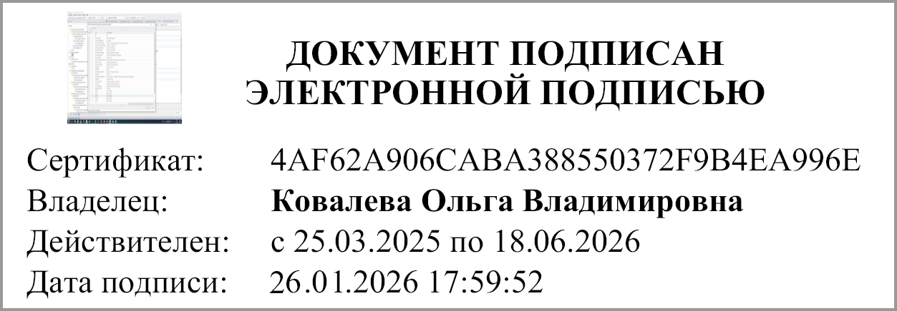
3. Источники финансирования дефицита бюджета |  |  |  |  |  |  |  | Форма 0503127 с.3

Наименование показателя | Код строки | Код источника финансирования по бюджетной классификации | Утвержденные бюджетные назначения | Исполнено |  |  |  | Неисполненные назначения
 |  |  |  | через финансовые органы | через банковские счета | некассовые операции | итого

1 | 2 | 3 | 4 | 5 | 6 | 7 | 8 | 9
Источники финансирования дефицита бюджета - всего | 500 | x | 0.00 | -146,751,666.19 | 0.00 | 0.00 | -146,751,666.19 | 0.00
в том числе:
источники внутреннего финансирования бюджета | 520 | x | 0.00 | 0.00 | 0.00 | 0.00 | 0.00 | 0.00
из них:
Источники внешнего финансирования бюджета | 620 | x | 0.00 | 0.00 | 0.00 | 0.00 | 0.00 | 0.00
из них:
Изменение остатков средств | 700 |  | 0.00 | x | 0.00 | 0.00 | 0.00 | 0.00
увеличение остатков средств, всего | 710 | 00000000000000000000 | 0.00 | x | 0.00 | 0.00 | 0.00 | x
уменьшение остатков средств, всего | 720 | 00000000000000000000 | 0.00 | x | 0.00 | 0.00 | 0.00 | x
Изменение остатков по расчетам (стр.810 + 820) | 800 | х | х | -146751666.19 | 0.00 | 0.00 | -146751666.19 | х

 |  |  |  |  |  |  |  | Форма 0503127 с.4

Наименование показателя | Код | Код источника | Утвержденные |  | Исполнено |  |  | Неисполненные
 | стро- | финансирования | бюджетные | через | через | некассовые | итого | назначения
 | ки | по бюджетной | назначения | финансовые | банковские | операции
 |  | классификации |  | органы | счета

1 | 2 | 3 | 4 | 5 | 6 | 7 | 8 | 9
изменение остатков по расчетам с органами, организующими исполнение бюджета (стр.811 + 812) | 810 | х | х | -146751666.19 | 0.00 | х | -146751666.19 | х
из них:
увеличение счетов расчетов (дебетовый остаток счета 121002000) | 811 | х | х | -192966976.78 | 0 | х | -192966976.78 | х
уменьшение счетов расчетов (кредитовый остаток счета 130405000) | 812 | х | х | 46215310.59 | 0.00 | х | 46215310.59 | х
Изменение остатков по внутренним расчетам (стр.821 + стр. 822) | 820 | х | х | х | 0.00 | 0.00 | 0.00 | х
в том числе:
увеличение остатков по внутренним расчетам | 821 | х | х | х | 0.00 | 0.00 | 0.00 | х
уменьшение остатков по внутренним расчетам | 822 | х | х | х | 0.00 | 0.00 | 0.00 | х

Руководитель | 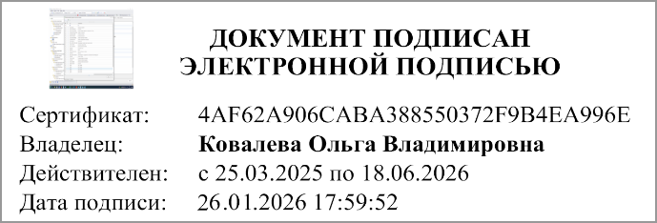 |  |  |  | Руководитель финансово-
 | (подпись) |  | (расшифровка подписи) |  | экономической службы | (подпись) |  |  | (расшифровка подписи)

Главный бухгалтер
 | (подпись) |  | (расшифровка подписи)

1 января 2026 г.

Документ подписан электронной подписью. Руководитель(Ковалева Ольга Владимировна, Сертификат: 4AF62A906CABA388550372F9B4EA996E, Действителен: с 25.03.2025 по 18.06.2026), Руководитель централизованной бухгалтерии(МАМОНОВА ИРИНА ЛЕОНИДОВНА, Сертификат: 00A6F3388EF69575A1175008A66D53DA2D, Действителен: с 25.12.2025 по 20.03.2027), Главный бухгалтер(Лазнева Наталия Валерьевна, Сертификат: 00B156CA8ED4B7E96A4323A69EEC6DCF27, Действителен: с 11.11.2025 по 04.02.2027), Руководитель финансово-экономической службы(Бартенева Галина Викторовна, Сертификат: 00C2BBDDF5DA26ABAE6956191C69ED5BBD, Действителен: с 31.01.2025 по 26.04.2026)

